Home
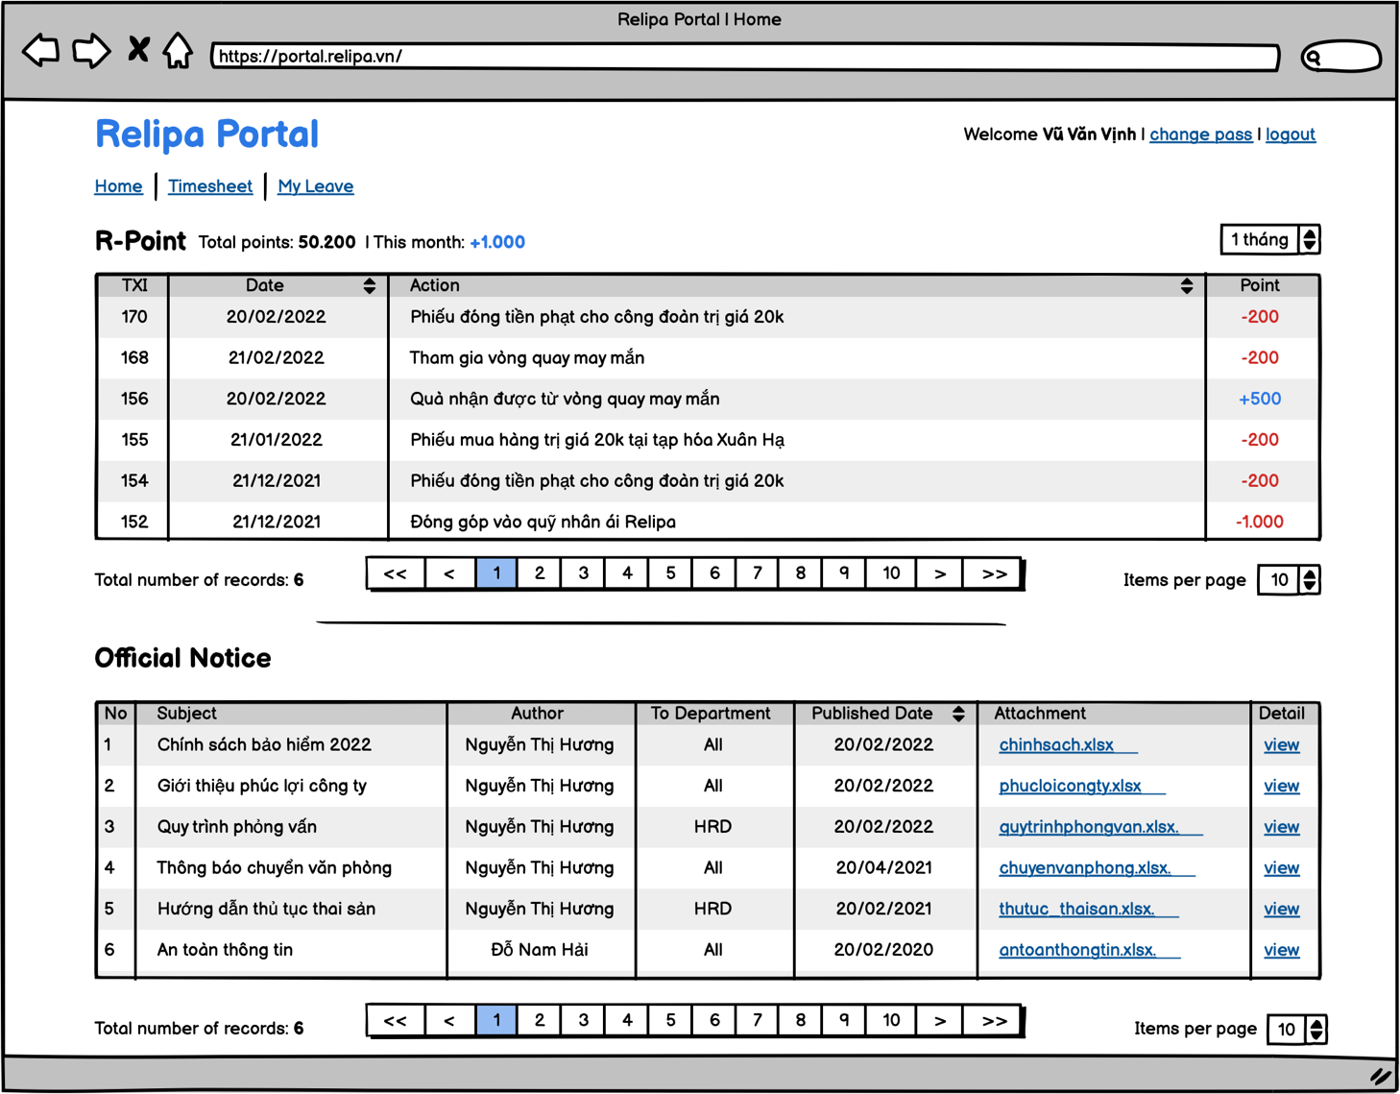
Relipa Portal
Screen Name |  | Home
Description

Overview
1. Màn hình này chỉ hiển thị với member đã đăng nhập 2. Nội dung hiển thị: - Hiển thị thông tin về R-Point của member - Hiển thị các thông báo (notice) mà member thuộc đối tượng có thể thấy. - Có thực hiện phân trang theo số lượng bản ghi và số lượng items per page mà user chọn.

No | Item | Object | I/O | Attribute | Limit | number of digists | Required | Default value | Input/Output format | Note
1 | Total points: 50.200 | text | - | - | - | - | - | - | format number | -Hiển thị tổng current point hiện có của member. -Dữ liệu lấy từ "current_point" bảng points.
2 | This month: +1000 | text | - | - | - | - | - | - | - Với giá trị âm thì hiển thị với dấu - và màu chữ đỏ. - Với giá trị dương thì hiển thị với dấu + và màu chữ blue | -Hiển thị tổng số point. - Dữ liệu lấy từ "month_point" bảng points.
3 | TXI | text | - | - | - | - | - | - | ID trong bảng point_actions | Hiển thị ID của point_actions
4 | Date | text | action | - | - | - | - | - | DD/MM/YYYY | - Hiển thị ngày tháng theo dữ liệu field "date" bảng point_actions. - Khi click vào arrow thì giá trị trang table được sắp xếp theo thứ tự order của "date".
5 | Action | text | action | - | - | - | - | - | - | - Hiển thị giá trị field "action" trong bảng point_actions. - Khi click vào arrow thì giá trị trong table được sắp xếp theo thứ tự order của "action".
6 | Point | text | - | - | - | - | - | - | - Với giá trị âm thì hiển thị với dấu - và màu chữ đỏ. - Với giá trị dương thì hiển thị với dấu + và màu chữ blue | - Hiển thị giá trị field "point" table "point_actions".
7 | 1 tháng | select box | action | - | - | - | - | 1 tháng | - dạng select box. Trường các giá trị: 1 tháng, 3 tháng, 6 tháng. | - Dữ liệu cấu hình trong file config từ back-end.
8 | Items per page 10 | select box | action | - | - | - | - | 10 | - dạng select box. Các trường giá trị: 10, 20, 50, 100. | - Dữ liệu cấu hình trong file config từ back-end.
9 | No | text | - | - | - | - | - | - | - | - Số thứ tự bản ghi hiển thị.
10 | Subject | text | - | - | - | - | - | - | - | - Tên subject trong bảng notifications.
11 | Author | text | - | - | - | - | - | - | - | -Tên tác giả. Sử dụng created_by trong notification =>full_name bảng members.
12 | To Deparment | text | - | - | - | - | - | - | - | - Tên phòng ban. Là "all" nếu gửi toàn công ty. Hoặc giá trị published_to trong bảng notification => tên division trong bảng Divisions.
13 | Published Date | text | action | - | - | - | - | - | format date: DD/MM/YYYY | giá trị published_date trong bảng notifications
14 | Attachment | link | action | - | - | - | - | - |  | - Đường dẫn file sử dụng attachment trong notifications. - Link file đính kèm. Khi click mở cửa sổ mới
15 | Detail | link | action | - | - | - | - | - | - | Mở ra màn hình chi tiết thông báo.
16

Edit Profile
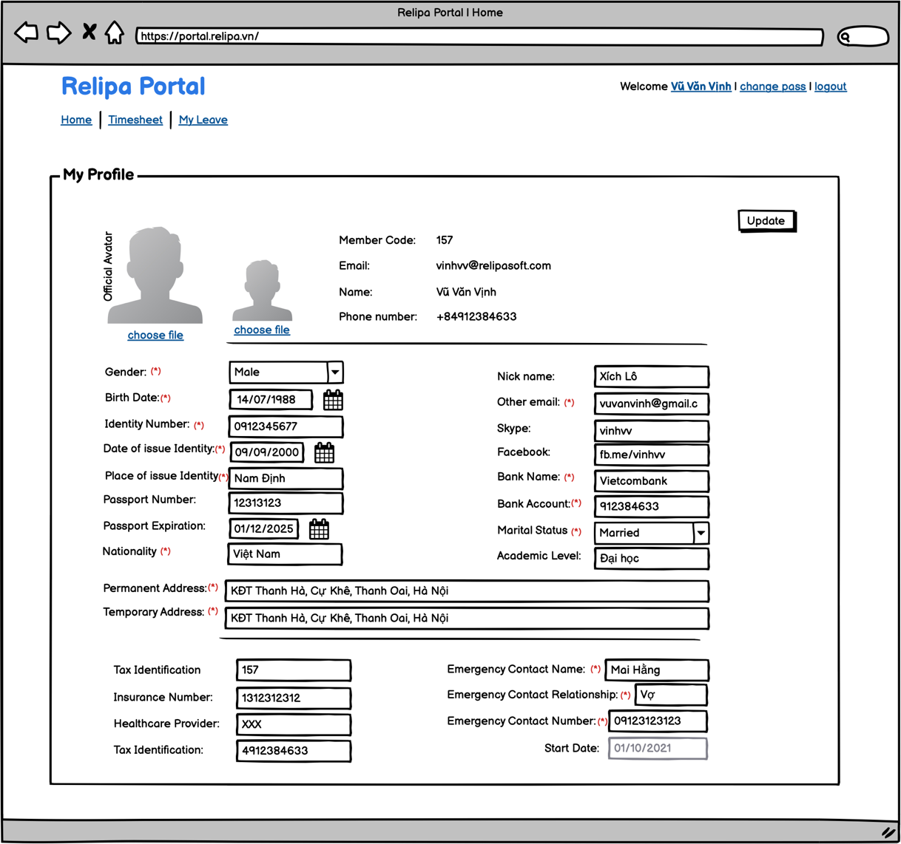
Relipa Portal
Screen Name |  | Edit Profile
Description |  | Màn hình chỉnh sửa thông tin cá nhân

Overview
1. Màn hình này chỉ hiển thị với member (owner) đã đăng nhập. 2. Chỉ member mới có quyền chỉnh sửa nội dung của chính member. 2. Nội dung hiển thị: - Các thông tin cá nhân (nếu đã có). - Validate sau khi chọn "update". Nếu báo lỗi thì hiển thị thông báo ngay dưới fields đã input.

No | Item | Object | I/O | Attribute | Limit | number of digists | Required | Default value | Input/Output format | Note
1 | Official avatar | file | Input | - | - | - | - | - | - Chỉ cho phép upload file ảnh: png, jpg. - Độ phân giải tối thiếu: 500x500px - Dung lương ảnh tối đa 4MB | Ảnh chỉnh thức sử dụng trong hồ sơ công ty
2 | avatar | file | Input | - | - | - | - | - | - Chỉ cho phép upload file ảnh: png, jpg. - Độ phân giải tối thiếu: 300x300px - Dung lương ảnh tối đa 4MB | - Avatar trên hệ thống.
3 | gender | select box | input | - | - | - | required | female | - Chọn giới tính. Các trường giá trị: female, male. | - 0: female. 1 Male. - Lưu giá trị tại "gender" trong members.
4 | nick name | text | input | - | - | - | - | - |  | - Lưu giá trị tại "nickname" trong members.
5 | Birth Date | date | input | - | - | - | required | - | - date picker. - format: DD/MM/YYYY | - "birth_date" trong members.
6 | Other Email | text | input | - | - | - | required | - | - validate với kiểu dữ liệu là email.
7 | Identity Number | number | input | - | - | - | required |  | - validate là số. - Không quá 12 ký tự. | - identity_card_date trong members.
8 | Date of Issue Identity | date | datepicker | - | - | - | required |  | - date picker
9 | Place of Issue Identity | text | input | - | - | - | required | - | - Không quá 50 ký tự | - identity_card_place trong members.
10 | skype | text | input | - | - | - | - | - | - Không quá 30 ký tự
11 | facebook | text | input | - | - | - | - | - | -
12 | Passport Number | text | input | - | - | - | - | - | - không quá 20 ký tự
13 | Passport Experation | date | datepicker | - | - | - | - | - | - date picker. - format: DD/MM/YYYY
14 | Nationality | text | input | - | - | - | required | - | - không có 50 ký tự
15 | Bank Name | text | input | - | - | - | required | - | - Không quá 70 ký tự | tên ngân hàng.
16 | Bank Account | text | input |  |  |  | required |  | - Không quá 20 ký tự | số tài khoản
17 | Marital Status | select box | input |  |  |  | required | single | - Các trường giá trị: 1: single 2: married 3: divorced 4: other
18 | Academic Level | text | input |  |  |  |  |  | - Không quá 50 ký tự
19 | Permanent Address | text | input |  |  |  | required |  | - Không quá 255 ký tự
20 | Temporary Address | text | input |  |  |  | required |  | - Không quá 255 ký tự
21 | Tax Identification | text | input |  |  |  |  |  | - Không quá 20 ký tự
22 | Healthcare Provider | text | input |  |  |  |  |  | - Không quá 30 ký tự
23 | Tax Identification | text | input |  |  |  |  |  | - Không quá 20 ký tự
24 | Emegency Contact Name | text | input |  |  |  | required |  | - Không quá 70 ký tự
25 | Emergency Contact Relationship | text | input |  |  |  | required |  | - Không qusa 50 ký tự
26 | Emergency Contact Number | text | input |  |  |  | required |  | - Không quá 20 ký tự
27 | Start Date | Text | - |  |  |  |  |  | Hiển thị ngày start tại công ty. DD/MM/YYYY

Worksheet
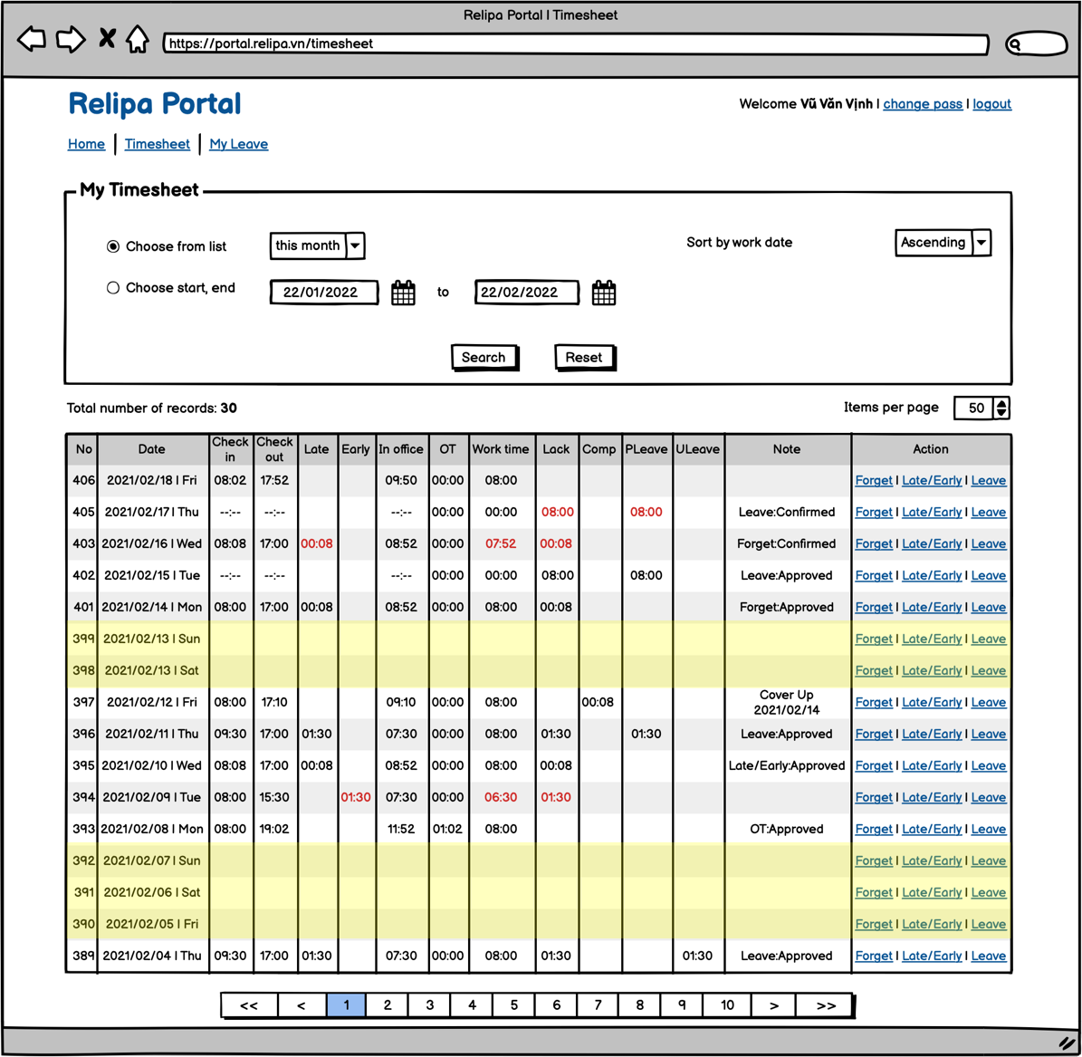
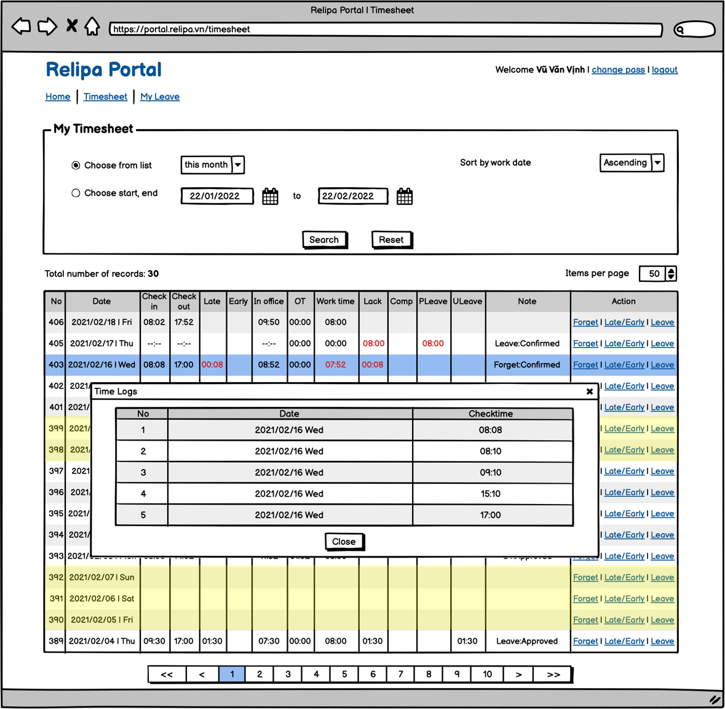
Relipa Portal
Screen Name |  | Timesheet
Description |  | Màn hình quản lý worksheet của member.

Overview
1. Màn hình này chỉ hiển thị với member (owner) đã đăng nhập. 2. Nội dung hiển thị: - Mặc định chọn dữ liệu timesheet của tháng hiện tại.

No | Item | Object | I/O | Attribute | Limit | number of digists | Required | Default value | Input/Output format | Note
1 | Choose from list | select box | Input | - | - | - | - | mặc định là selected. Và giá trị được chọn là "this month" | - Các trường giá trị: This month, last month, this year, all.
2 | Choose start, end | - | Input | - | - | - | - | - | - Ngày end date chỉ được phép chọn tối đa đến ngày hiện tại.
3 | sort by work date | select box | input | - | - | - |  | ascending | - Các trường giá trị: ascending, descending
4 | search | button | action | - | - | - | - | - |  | - Click vào button thì thực hiện tìm kiểm và hiển thị dữ liệu tương ứng với điều kiện.
5 | reset | button | action | - | - | - |  | - |  | - Khi click vào button thì các giá trị trên form tìm kiếm được reset về mặc định.
6 | Items per page | select box | input | - | - | - | required | 30 | - Các trường giá trị" 30, 50, 100.
7 | Total number of records | number | output | - | - | -
8 | No | number | - | - | - | - |  |  |  | -id bản ghi trong bảng worksheets
9 | Date | date | - | - | - | - |  | - | DD/MM/YYY [Short Day]
10 | Checkin | text | - | - | - | - | - | - |  | Hiển thị theo giá trị của trường checkin. Nếu không có thì lấy theo checkin_original
11 | Checkout | text | - | - | - | - | - | - | - | Hiển thị theo giá trị của trường checkout. Nếu không có lấy theo giá trị checkout_original.
12 | Late | text | - | - | - | - | - | - | - | - Hiển thị giá trị trường "late". - Nếu không có giá trị trường checkin thì highlight màu đỏ. - Nếu có thì bỏ highlight.
13 | Early | text | - | - | - | - | - | - | - | - Hiển thị giá trị trường "early". - Nếu không có giá trị trường checkout thì highlight màu đỏ. - Nếu có thì bỏ highlight.
14 | In Office | text | input | - | - | - | - | - | - | - in_office
15 | OT | text | input | - | - | - | - | - | - | - ot_time
16 | Work Time | text | input |  |  |  | - |  | - | - work_time
17 | Lack | text | input |  |  |  | - | - | - | - lack
18 | Comp | text | input |  |  |  |  | - | - | - compensation
19 | Pleave | text | input |  |  |  | - | - | - | - paid_leave
20 | Uleave | text | input |  |  |  | - | - | - | -unpaid_leave
21 | Note | text | input |  |  |  | - | - | - | Note
22 | Action | link | action |  |  |  | - | - | - | Khi click vào thì hiển thị ra form tương ứng. - Nếu đã có bản ghi thì hiển thị form edit/view. - Nếu chưa có bản ghi thì hiển thị form register.
 |  |  |  |  |  |  |  | -

Register Late Early
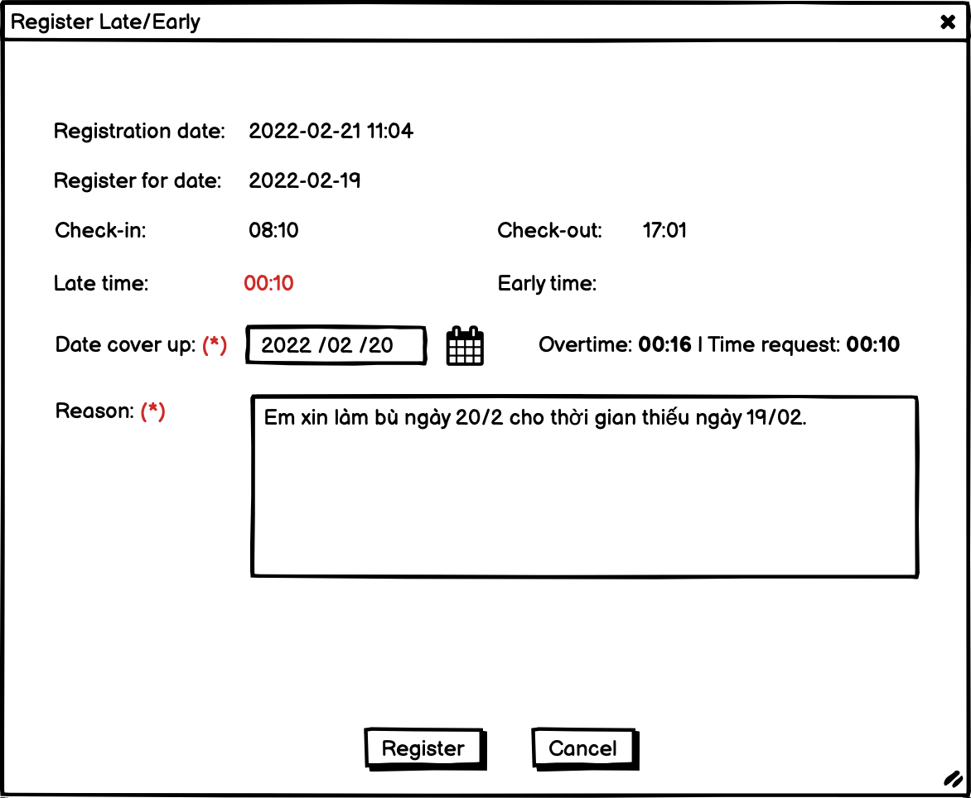
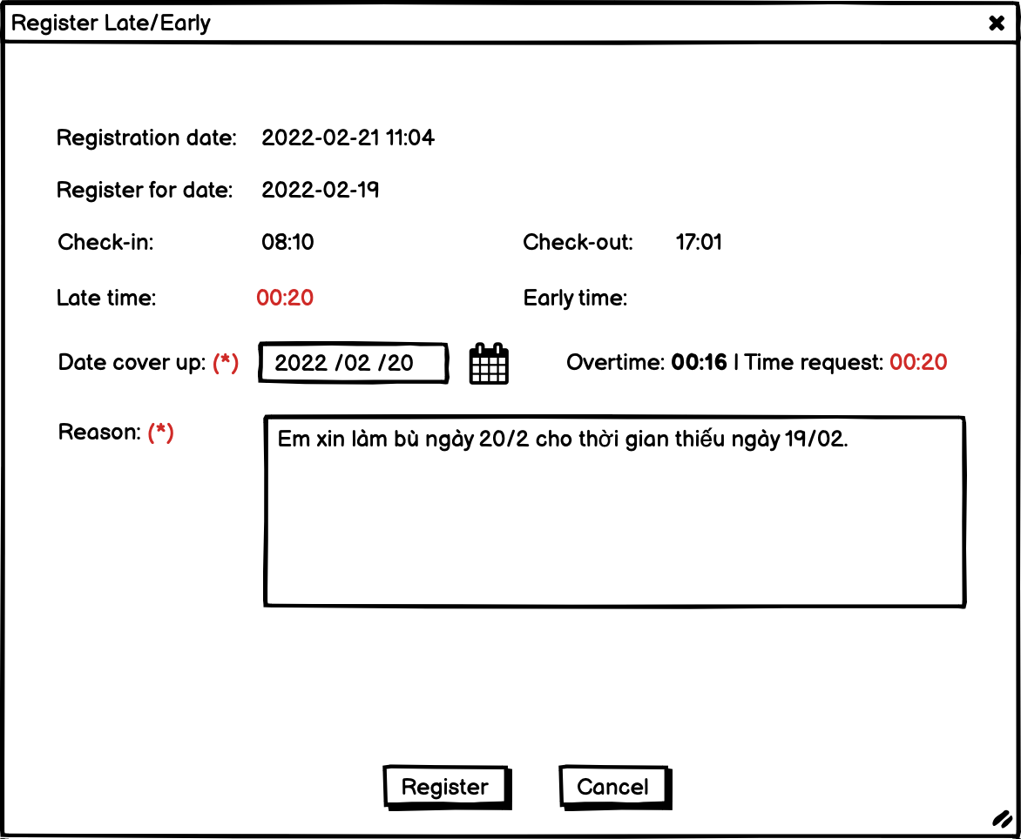
Relipa Portal
Screen Name |  | Register Late/Early
Description |  | Màn hình đăng ký làm bù.

Overview
1. Màn hình này chỉ hiển thị khi user click vào action và trong ngày đó chưa tồn tại một Request cùng loại. 2. Member chỉ được chỉnh sửa khi status đang là sent. Khi status là "confirmed" hoặc "approved" thì member chỉ được quyền view. - Request type là 4. - Được lưu vào bảng requests.

No | Item | Object | I/O | Attribute | Limit | number of digists | Required | Default value | Input/Output format | Note
1 | Registration date | text | - | - | - | - | - | - | YYYY-MM-DD H:i | Thời gian tạo request. - created_at trong requests
2 | Register for date | text | - | - | - | - | - | - | YYYY-MM-DD | Ngày làm việc - đối tượng tạo request.
3 | check-in | text | - | - | - | - |  |  |  | -checkin_original trong worksheets
4 | check-out | text | - | - | - | - |  |  |  | -checkout_original trong worksheets
5 | Late Time | text | - | - | - | - |  | - |  | -"late" trong worksheets
 | Early Time |  |  |  |  |  |  |  |  | -"early" trong worksheets
 | Date Cover Up | date | date picker |  |  |  |  |  | Chọn ngày hiện tại - 1 days. (ngày hôm qua). | -"request_for_date"
6 | Overtime: 00:16 | Time Request: 00:10 | text | - | - | - | - |  | - |  | - giá trị dược tính bằng: in_office - 09:00 - Hight light nếu giá trị Overtime nhỏ hơn giá trị request time (late or early).
7 | Reason | text | input | - | - | - |  |  | không quá 100 ký tự
8 | Register | button | action | - | - | -
9 | Cancel | button | action | - | - | - |  | -

Register Forget
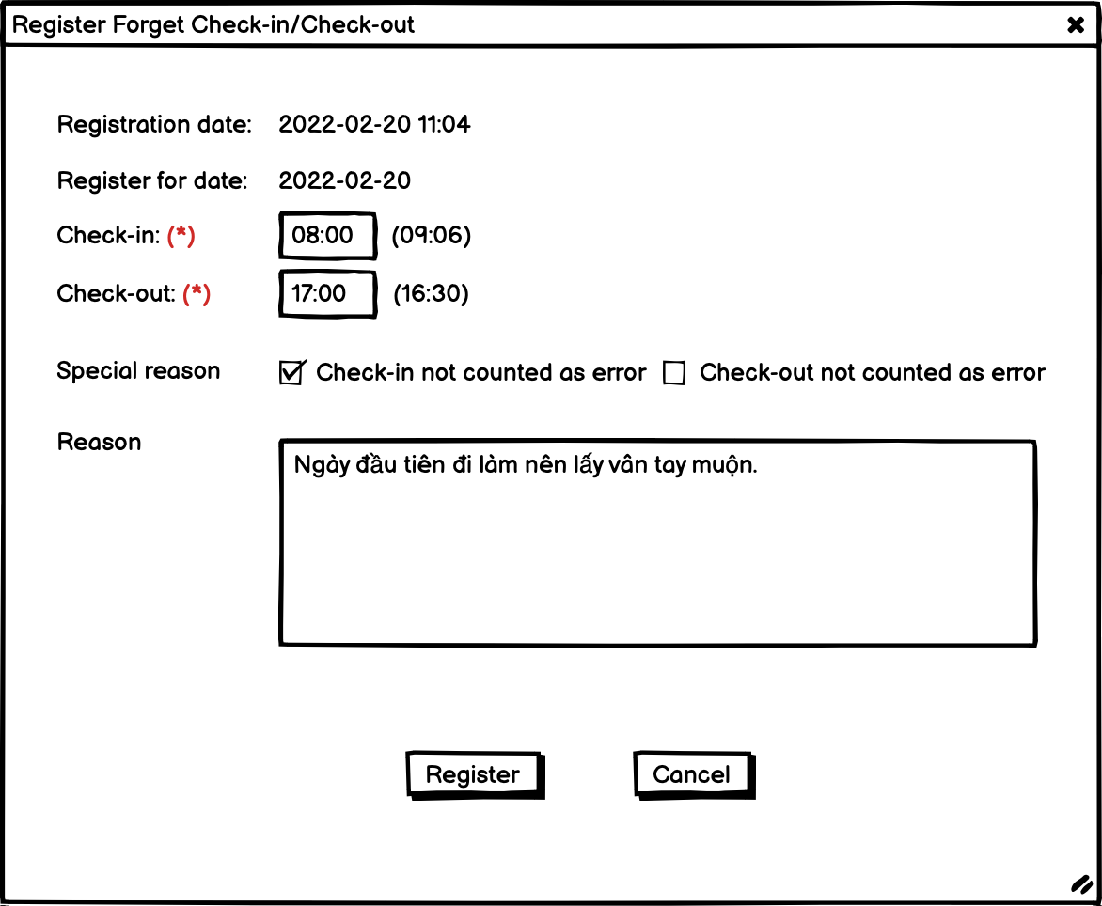
Relipa Portal
Screen Name |  | Register Forget
Description |  | Màn hình đăng ký quên check vân tay.

Overview
1. Màn hình này chỉ hiển thị khi user click vào action và trong ngày đó chưa tồn tại một Request cùng loại. 2. Member chỉ được chỉnh sửa khi status đang là sent. Khi status là "confirmed" hoặc "approved" thì member chỉ được quyền view. - Request type là 1. - Được lưu vào bảng requests.

No | Item | Object | I/O | Attribute | Limit | number of digists | Required | Default value | Input/Output format | Note
1 | Registration date | text | - | - | - | - | - | - | YYYY-MM-DD H:i | Thời gian tạo request. - created_at trong requests
2 | Register for date | text | - | - | - | - | - | - | YYYY-MM-DD | Ngày làm việc - đối tượng tạo request.
3 | check-in | text | input | - | - | - | required | giờ bắt đầu làm việc của ca làm việc của member | - time picker. Định dạng 00:00 | -check_in
4 | check-out | text | input | - | - | - | required | Giờ kết thúc làm việc của ca làm việc của member | '- time picker. Định dạng 00:00 | -check_out
5 | Special reason: check-in not counted as error | checkbox | input | - | - | - |  | - |  | Nếu được check thì sẽ không tính vào error_account
6 | Special reason: check-out not counted as error | checkbox | input | - | - | - |  | - |  | Nếu được check thì sẽ không tính vào error_account
7 | Reason | text | input | - | - | - |  |  | không quá 100 ký tự
8 | Register | button | action | - | - | - |  |  | - date picker
9 | Cancel | button | action | - | - | - |  | - | - Không quá 50 ký tự | - identity_card_place trong members.

Register Leave
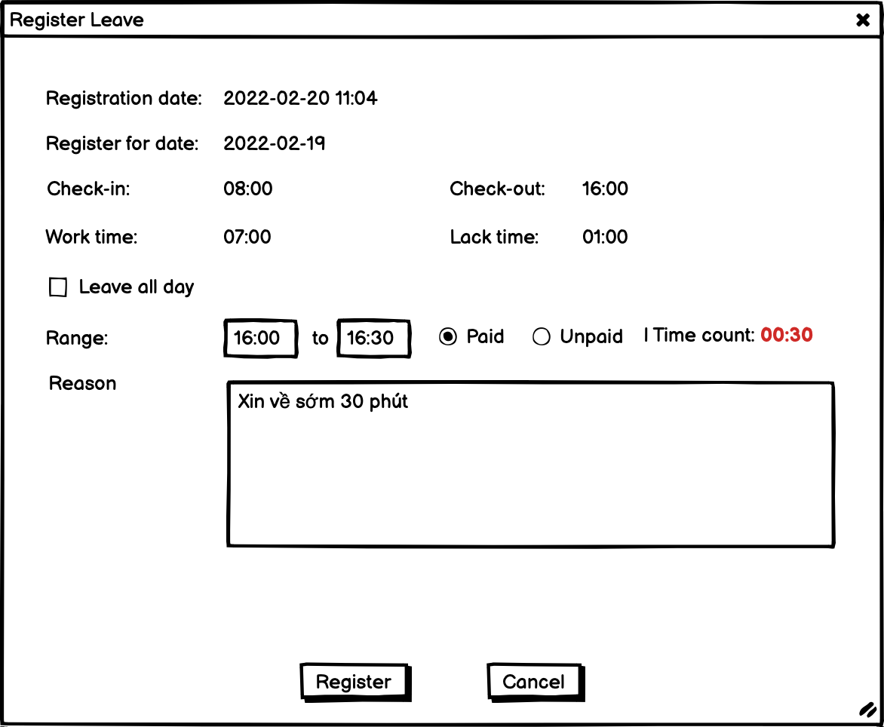
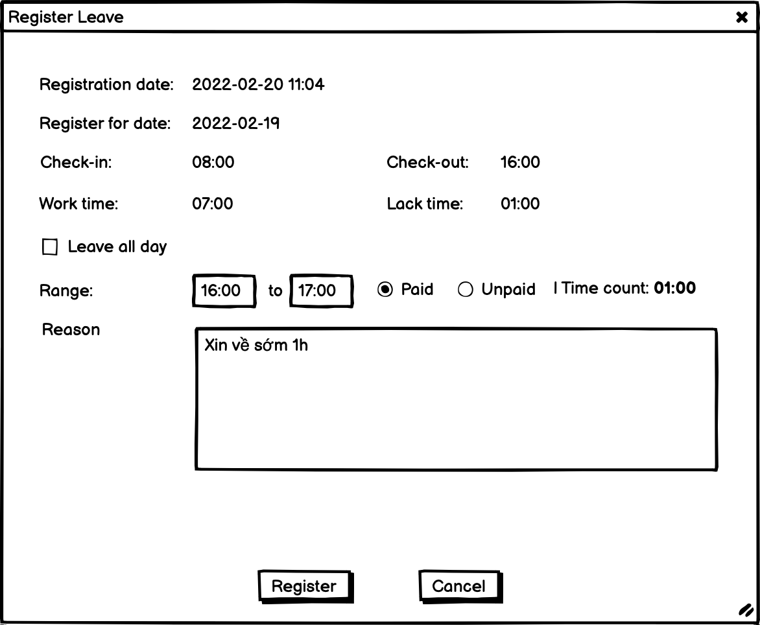
Relipa Portal
Screen Name |  | Register Leave
Description |  | Màn hình đăng ký nghỉ phép.

Overview
1. Màn hình này chỉ hiển thị khi user click vào action và trong ngày đó chưa tồn tại một Request cùng loại. 2. Member chỉ được chỉnh sửa khi status đang là sent. Khi status là "confirmed" hoặc "approved" thì member chỉ được quyền view. - Request type là 2 - nếu là nghỉ phép có lương (paid), 3 - nếu là nghỉ phép không lương (unpaid). - Được lưu vào bảng requests.

No | Item | Object | I/O | Attribute | Limit | number of digists | Required | Default value | Input/Output format | Note
1 | Registration date | text | - | - | - | - | - | - | YYYY-MM-DD H:i | Thời gian tạo request. - created_at trong requests
2 | Register for date | text | - | - | - | - | - | - | YYYY-MM-DD | Ngày làm việc - đối tượng tạo request.
3 | check-in | text | - | - | - | - |  |  |  | -checkin_original trong worksheets
4 | check-out | text | - | - | - | - |  |  |  | -checkout_original trong worksheets
5 | work-time | text | - | - | - | - |  | - |  | -"late" trong worksheets
 | lack-time |  |  |  |  |  |  |  |  | -"early" trong worksheets
 | leave all day | date | date picker |  |  |  |  |  | Chọn ngày hiện tại - 1 days. (ngày hôm qua). | -"request_for_date"
6 | Range | text | - | - | - | - |  | - |  | - giá trị dược tính bằng: in_office - 09:00 - Hight light nếu giá trị Overtime nhỏ hơn giá trị request time (late or early).
7 | Reason | text | input | - | - | - |  |  | không quá 100 ký tự
8 | Register | button | action | - | - | -
9 | Cancel | button | action | - | - | - |  | -

Register OT
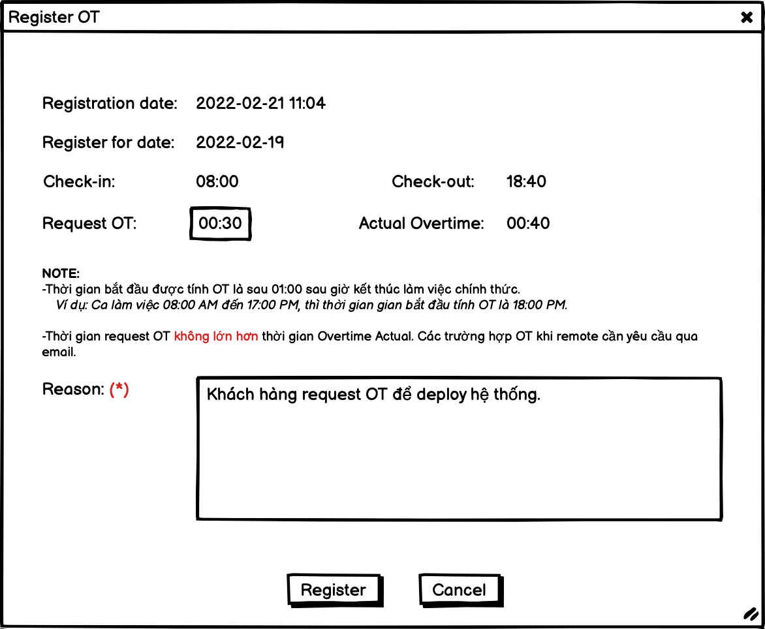
Relipa Portal
Screen Name |  | Register OT
Description |  | Màn hình đăng ký nghỉ phép.

Overview
1. Màn hình này chỉ hiển thị khi user click vào action và trong ngày đó chưa tồn tại một Request cùng loại. 2. Member chỉ được chỉnh sửa khi status đang là sent. Khi status là "confirmed" hoặc "approved" thì member chỉ được quyền view. - Request type là 5. - Được lưu vào bảng requests.

No | Item | Object | I/O | Attribute | Limit | number of digists | Required | Default value | Input/Output format | Note
1 | Registration date | text | - | - | - | - | - | - | YYYY-MM-DD H:i | Thời gian tạo request. - created_at trong requests
2 | Register for date | text | - | - | - | - | - | - | YYYY-MM-DD | Ngày làm việc - đối tượng tạo request.
3 | check-in | text | - | - | - | - |  |  | định dạng 00:00 | -checkin_original trong worksheets
4 | check-out | text | - | - | - | - |  |  | định dạng 00:00 | -checkout_original trong worksheets
5 | Request OT | text | input | - | - | - |  | - | định dạng 00:00. - Time picker | - Chỉ cho phép request OT với giá trị <= giá trị của actual overtime.
 | Actual OverTime | text | - |  |  |  |  |  |  | - giá trị dược tính bằng: in_office - 10:00
7 | Reason | text | input | - | - | - |  |  | không quá 100 ký tự
8 | Register | button | action | - | - | -
9 | Cancel | button | action | - | - | - |  | -

